Sheet2
项目编号：ZY1529
文件编号：
实验室采购申请表2023年第一季度

序号 | 零部件名称 | 品牌型号 | 单位 | 数量 | 技术要求 | 临采推荐供应商 | 备注（图例）
1 | 水冷氙灯灯管 | 6.5KW | 个 | 2 | 6.5KW | 北京中科博达仪器科技有限公司 | 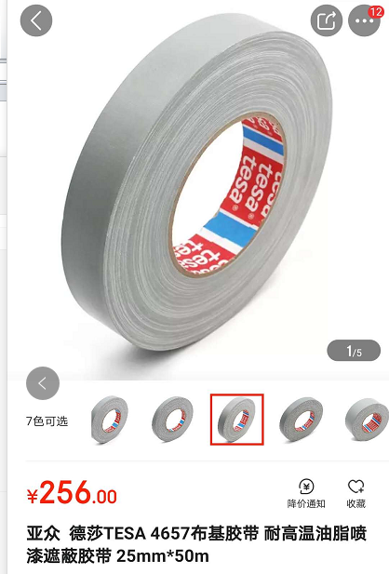 | 13717713592
2 | 气眼扣 |  | 套 | 15 |  | https://m.tb.cn/h.U76qY4p?tk=PkgadXPC5WL | 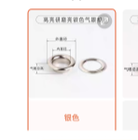
3 | 气眼扣 |  | 套 | 15 |  | https://m.tb.cn/h.U76qY4p?tk=PkgadXPC5WL | 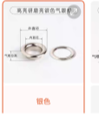
4 | 纯棉帆布 |  | 米 | 10 | 型号为：厚纯棉漂白1.5米宽 购买长度为：10米 | 】https://m.tb.cn/h.UQBP0mC?tk=4QdHdVvoC5d CZ0 | 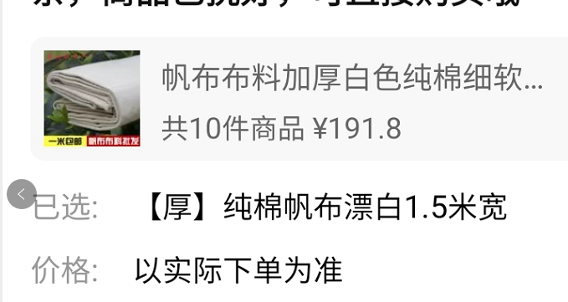
5 | 背景支架 |  | 件 | 1 |  | https://item.m.jd.com/product/10036561869311.html?&utm_source=iosapp&utm_medium=appshare&utm_campaign=t_335139774&utm_term=CopyURL&ad_od=share&gx=RnExwjJebmHRndRP--txW00RJ3MndBFEDkos | 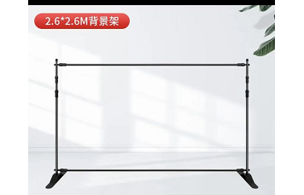
6 | 背景布 |  |  | 1 | 3*3米（蓝色）
7 | 直角尺 |  | 把 | 1 | 25*50CM | https://item.m.jd.com/product/100038807986.html?&utm_source=iosapp&utm_medium=appshare&utm_campaign=t_335139774&utm_term=CopyURL&ad_od=share&utm_user=plusmember&gx=RnFiwTRfOWaKndRP--tyXW4xjA81GIFIFtMm | 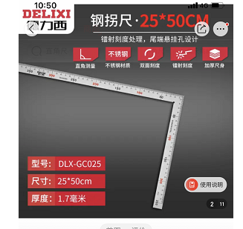
8 | 强力布基胶带 | 得力 | 卷 | 20 | 黑色或灰色 | https://item.m.jd.com/product/100014850944.html?gx=RnE3xDZQOzPey9RP--twXpKx2Lz55Cg6T9kQ&ad_od=share&utm_source=androidapp&utm_medium=appshare&utm_campaign=t_335139774&utm_term=CopyURL | 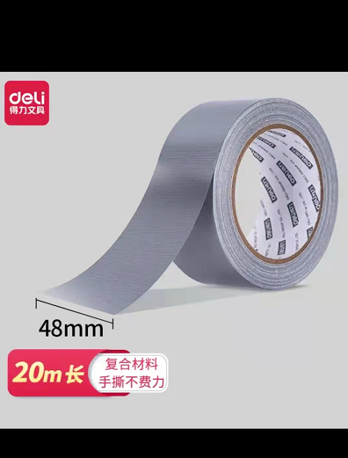
9 | 气压表 |  | 个 | 3 | 0-1Mpa 精度0.01Mpa | 【淘宝】https://m.tb.cn/h.UM7SpiE?tk=tkLad6A5I3m CZ0001 「原装亚德客面板安装气动压力表 轴向压力表 F-GS GU GF40 50 60」 | 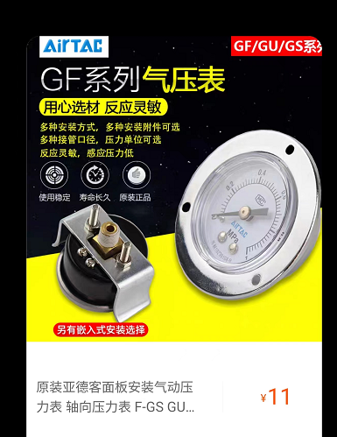
10 | 调压阀 |  | 个 | 2 |  | 【淘宝】https://m.tb.cn/h.UNLmOl5?tk=zrptd6A8Wc6 CZ0001 「亚德客调压阀气源气压调节阀空气调气阀ar2000气体减压阀气动可调」 | 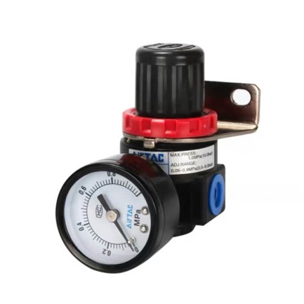
11 | 绝缘胶带 |  | 卷 | 10 | 黑色 | https://item.m.jd.com/product/100006533882.html?&utm_source=iosapp&utm_medium=appshare&utm_campaign=t_335139774&utm_term=CopyURL&ad_od=share&utm_user=plusmember&gx=RnFiwTRfOWaKndRP--tyXW4xjA81GIFIFtMm | 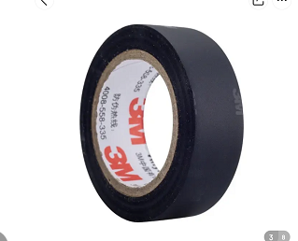
12 | 螺母 |  | 个 | M6 100个 M8 100个 M10 50个 | M6、M8、M10 | 【淘宝】https://m.tb.cn/h.UmwVpzu?tk=53uTd6AlDPf CZ0001 「不锈钢法兰螺母镀锌六角防滑带垫螺帽花齿M3M4M5M6M8M10防松螺母」 | 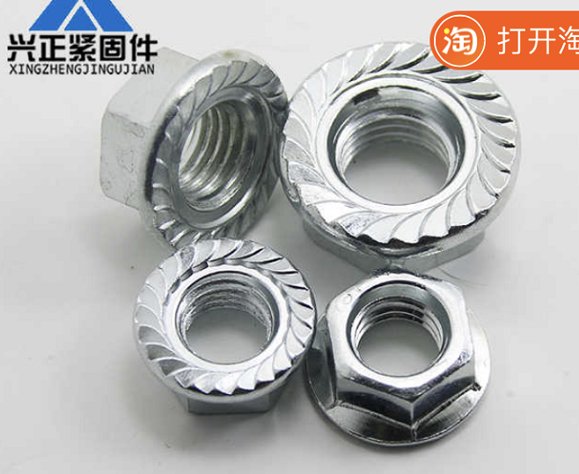
13 | 螺丝钉 |  | 个 | M8*20、100个 M6*20、100个M8*80、50个 | M8*20、M6*20、M8*80 | 【淘宝】https://m.tb.cn/h.UmwfPrj?tk=ml8Od6AN8vX CZ0001 「~这个商品很不错，我还有一张【10】元，限量优惠I券送给你，快来看看！【内六角螺丝 304不锈钢圆柱头螺栓杯头螺钉螺丝钉M2M3M4M5M6M8-M20】」 | 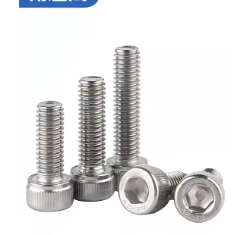
14 | 传感器 |  | 个 | 5 | M12直流NPN三线长常开 | 【淘宝】https://m.tb.cn/h.UM8lFYJ?tk=yV40dhBRisk CZ0001 「沪工电感式接近开关LJ12A3-4-Z/BX金属传感器m12直流NPN三线常开」 点击链接直接打开 或者 淘宝搜索直接打开 | 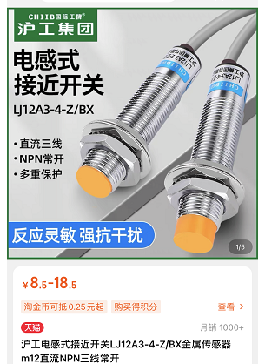
备注：临采类物资采购周期为10个工作日（自接收订单之日起） 联系人：王伟 联系方式：15831644411
申请人：邢焕 |  | 审核： |  |  |  | 批准：

Sheet3
项目编号：ZY1529
实验室采购申请表2023年第一季度灯管价格审批单

序号 | 零部件名称 | 品牌型号 | 单位 | 数量 | 技术要求 | 供应商 | 含税单价 | 含税总额 | 付款方式 | 备注（图例）
1 | 水冷氙灯灯管 | 6.5KW | 个 | 2 | 6.5KW | 北京中科博达仪器科技有限公司 | 1800 | 3600 | 预付款 | 指定供应商 氙灯老化：B41V后视镜用 一个灯寿命1000次

 | 编制/日期 |  |  |  |  | 审核/日期 |  |  |  | 批准/日期

